сайтссылка draw io
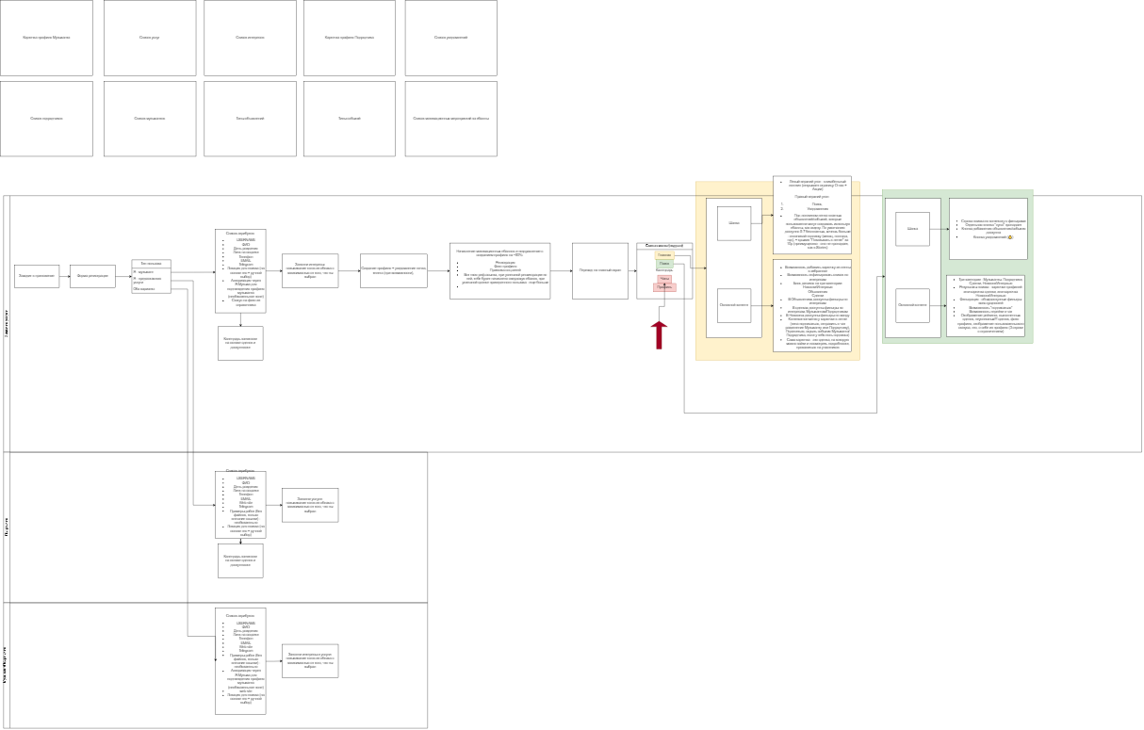
домен
moooza.ru
https://app.diagrams.net/

слоганы обьясненияпримеры
Социальная сеть для музыкантов и творческих профессий роста в карьере нетворкинга развития бизнеса поиска клиентов и заказов привлечения инвестиций развития личного бренда

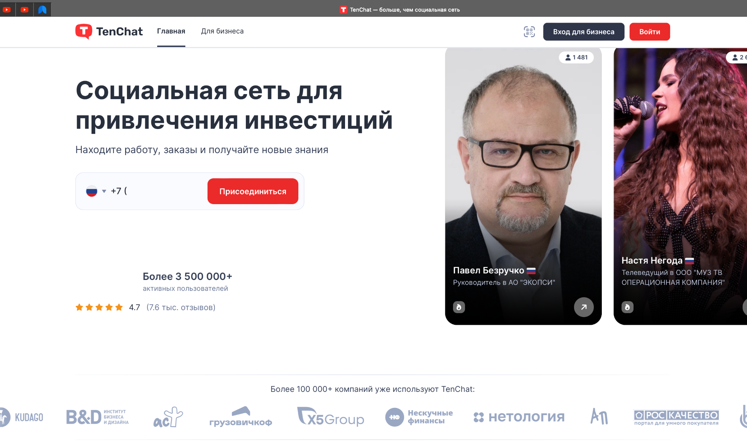

 | главная страница содержит

